关系图
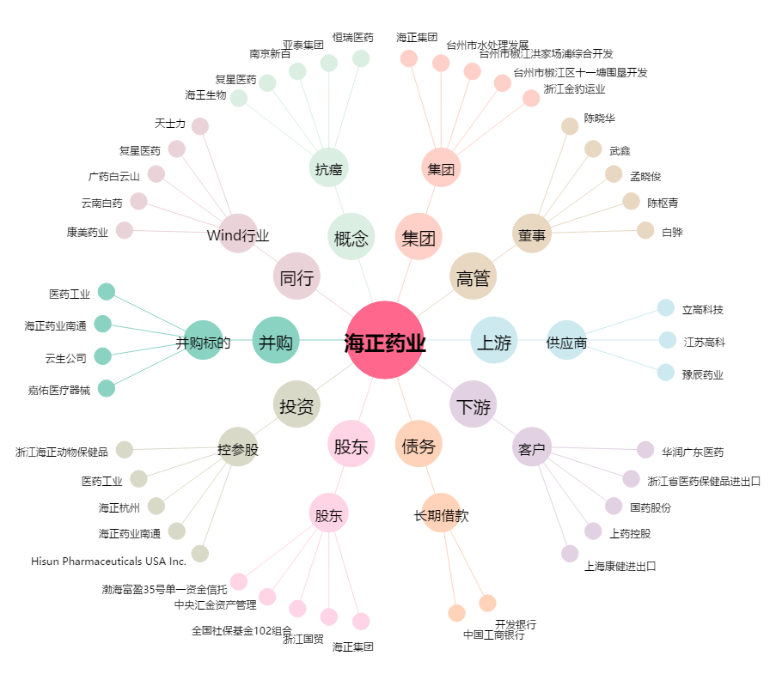
海正药业[600267.SH] - 关系概览图

